상품제안서
올인원 블루투스스피커 락클래식뺘 | 상품코드: S00486

 |  |  |  |  |  | 02-713-8555 | www.synergygift.co.kr
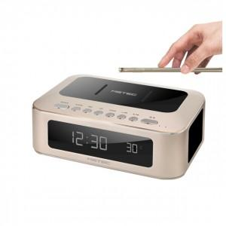 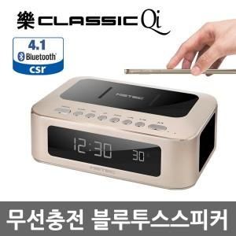

【상세/제작정보】 | .

【인쇄/포장옵션】 | 기타 / 포장지포장

【공급단가】 | 수량 | 100~ | 500~ | 1,000~ | 3,000~
*VAT별도 | 단가 | 73,510원 | 70,790원 | 68,070원 | 65,350원

【상품 URL】 | https://www.synergygift.co.kr:443/src/goods_detail.php?gdno=11092

